Sheet1
 |  |  | 实验分析报告

实验名称： |  |  |  |  |  |  | 耗时：

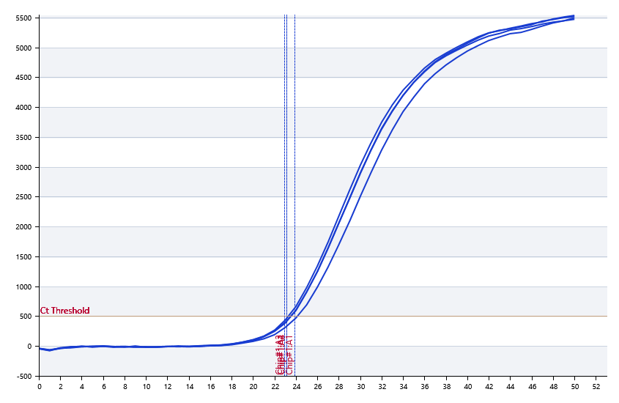

A | 1 | 2 | 3 | 4 | 5 | 6 | 7 | 8
： | 23.87816149 | 23.143737292 | 22.92291032 | 23.144100054 | 23.610258526 | 23.510523717 | 23.44573505 | 23.545935614
： | 22.960942833 | 22.163373826 | 22.034131486 | 22.076728079 | 23.14399128 | 23.531725669 | 23.575946738 | 22.532743914
： | 0 | 0 | 0 | 0 | 0 | 0 | 0 | 0
： | 0 | 0 | 0 | 0 | 0 | 0 | 0 | 0

B | 1 | 2 | 3 | 4 | 5 | 6 | 7 | 8
： | 23.531129181 | 23.447692083 | 23.883803045 | 23.596144536 | 23.450315263 | 23.084700969 | 23.845212907 | 23.273505724
： | 22.421458153 | 22.891436658 | 22.875098543 | 23.431630533 | 23.463030496 | 21.767062365 | 23.721852928 | 22.608408385
： | 0 | 0 | 0 | 0 | 0 | 0 | 0 | 0
： | 0 | 0 | 0 | 0 | 0 | 0 | 0 | 0

预变性温度
预变性时间
变性温度
变性时间
退火温度
退火时间
延伸温度
延伸时间
保持温度
保持时间
循环数

 |  |  |  |  |  | 日 期：

 |  |  |  |  |  | 操 作 人：

